Recursos por Actividad
Matriz de asignación de responsabilidades (RACI)
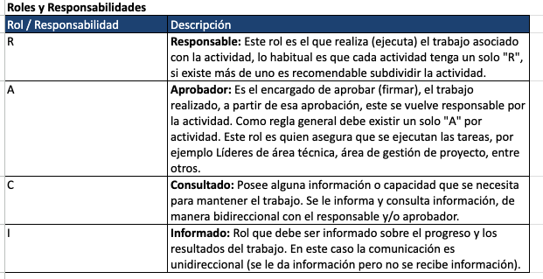

Actividad |  | Roles / Responsabilidades
ID Fase | Fase | Felipe Ojeda | Sebastian Vargas | Matias Leyton
1.0 | Fase de Inicial (4 semanas)
1.1 | Acta De Constitución | A-C-I | R-A-C-I | A-C-I
1.2 | Carta gantt | A-C-I | A-C-I | R-A-C-I
1.3 | Alcance | A-C-I | A-C-I | A-C-I
1.4 | EDT | R-A-C-I | A-C-I | A-C-I
1.5 | Matriz RACI | R-A-C-I | R-A-C-I | R-A-C-I
1.6 | Matriz de riesgo | R-A-C-I | A-C-I | A-C-I
1.7 | Plan de pruebas inicial | A-C-I | A-C-I | R-A-C-I
1.7 | Plan de costos | A-C-I | A-C-I | A-C-I
2.0 | Fase De Diseño y Arquitectura (2 semanas)
2024-01-02 | Diseño De Interfaz De Usuario | A-C-I | R-A-C-I | A-C-I
2024-02-02 | Definición De Arquitectura | A-C-I | A-C-I | R-A-C-I
2024-03-02 | Diseño De Diagramas | A-C-I | A-C-I | R-A-C-I
2024-04-02 | Diseño prototipos (mockups) | A-C-I | R-A-C-I | A-C-I
2024-05-02 | Diagrama caso de uso | A-C-I | A-C-I | R-A-C-I
2024-06-02 | Documentación requerimientos | R-A-C-I | A-C-I | A-C-I
2024-07-02 | Modelo Relacional normalizado | A-C-I | A-C-I | R-A-C-I
3.0 | Fase de Desarrollo (8 semanas)
3.1 | Implementación ambiente de desarrollo | R-A-C-I | R-A-C-I | R-A-C-I
3.2 | Base de datos script para creación de tablas | R-A-C-I | A-C-I | A-C-I
3.3 | Base de datos | R-A-C-I | A-C-I | A-C-I
3.4 | Desarrollo base de datos | R-A-C-I | A-C-I | A-C-I
3.6 | Script creación tablas | R-A-C-I | A-C-I | A-C-I
3.5 | Integración en CLOUD | R-A-C-I | A-C-I | A-C-I
3.7 | Página Web
3.8 | Back End
3.9 | Desarrollo CRUD | A-C-I | A-C-I | R-A-C-I
3.10 | Desarrollo inicio sesión | A-C-I | R-A-C-I | A-C-I
3.11 | Desarrollo generación de informes | A-C-I | A-C-I | R-A-C-I
3.12 | Integración con Base de datos | A-C-I | A-C-I | A-C-I
3.13 | Front End
3.14 | Desarrollo página web | A-C-I | A-C-I | R-A-C-I
3.15 | Integración con backend | R-A-C-I | A-C-I | A-C-I
3.16 | Diseño Responsivo | A-C-I | A-C-I | R-A-C-I
1900-01-04 | Fase De Pruebas y Control De Calidad (4 semana)
2024-01-04 | Pruebas Unitarias De Funcionalidades | A-C-I | R-A-C-I | A-C-I
2024-02-04 | Pruebas De Integración | R-A-C-I | A-C-I | A-C-I
2024-03-04 | Pruebas De Usabilidad y Experiencia De Usuario | A-C-I | A-C-I | R-A-C-I
2024-04-04 | Pruebas De Estrés | A-C-I | R-A-C-I | A-C-I
2024-05-04 | Pruebas Funcionales | A-C-I | A-C-I | A-C-I
2024-06-04 | Pruebas De Seguridad De Autenticación | R-A-C-I | A-C-I | A-C-I
2024-07-04 | Corrección de errores | R-A-C-I | R-A-C-I | R-A-C-I
1900-01-05 | Fase De Implementación y Puesta en marcha (1 semana)
2024-01-04 | Integración desarrollo producción | R-A-C-I | R-A-C-I | R-A-C-I
2024-02-04 | Carga de datos producción | R-A-C-I | R-A-C-I | R-A-C-I
2024-03-04 | Capacitación usuarios finales | R-A-C-I | R-A-C-I | R-A-C-I
2024-04-04 | Marcha Blanca | R-A-C-I | R-A-C-I | R-A-C-I

